TestScenario
ID Test scenaria |  | LoginForma | Opis test scenaria |  | Provera funckionalosti login forme
Test scenario napravio |  |  | Potvrdio: |  |  | Verzija

ID Greške |  |  |  | Pregled greške |  | Okruženje |  |  | Opis Greške |  |  |  | Praćenje greške |  |  | Dodatno
ID greške | Ime | Grešku prijavio | Datum prijave | Deo Aplikacije | Screenshot | Platforma | Operativni sistem | Browser | Koraci za reprodukovanje | Očekivani rezultat | Dobijeni rezultat | Opis | Ozbiljnost | Dodeljeno | Prioritet
1 | Preusmeravanje na login stranicu nakon registracije | Aleksa Milanović | 20.06.2021. | Regstraciona stranica | 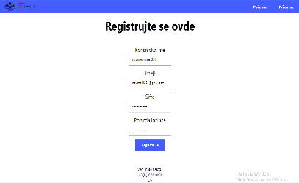 | PC | Windows 10 | Google Chrome |  | Prebacivanje na login page | Sajt se I dalje nalazi na registacionoj stranici |  | Srednja | Dušanu Bobičiću | Visok
2 | Dobijanje poruke o netacnim podacima za logovanje | Aleksa Milanović | 20.06.2021. | Login stranica | 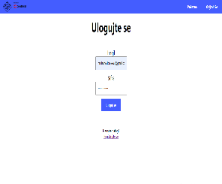 | PC | Windows 10 | Google Chrome |  | Dobijanje povratne informacije o pogrešno unetim podacima | Ne dobija se povratna infromacija |  | Srednja | Vuk Marinković | Srednji
3 | Karakteri za registraciju | Aleksa Milanović | 20.06.2021. | Regstraciona stranica | 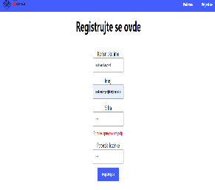 | PC | Windows 10 | Google Chrome |  | Na sajtu bi trebalo da je naznačeno da lozinka treba da ima bar jedno veliko i malo slovo, jedan broj i minimum 8 karaktera | Na sajtu nije naznačen ovaj uslov |  | Visoka | Dušanu Bobičiću | Visok

